画面遷移図_v0.1
ログイン
・SSO？ ・会員登録？

ホームボタン押下

ホームボタン押下
定期テスト選択
ホームボタン押下

キャンセルボタン押下
小テスト選択

ホーム
・テスト作成ボタン
・オリジナル問題作成ボタン
・保存済みオリジナル問題閲覧ボタン
・保存済みテスト問題閲覧ボタン
科目選択画面
・小テスト/定期テスト（タブ）
・科目選択タブ（数学Ⅰ・A /以降実装予定）
・はい/キャンセルボタン
小テスト作成画面
・テストタイトル
・用紙サイズ変更タブ
・段組み選択タブ（１段/２段/２段区切り線あり）
・問題リスト（単元別・チェック/ドラックでプレビュー領域に追加）
・解答欄有無チェックボックス
・テスト問題
>科目
>問題名
>問題内容
>配点
・機能
>配点の変更可能
>問題の高さ調節可能
>テスト作成・解答用紙・答えの3タブで異なる形式にプレビュー
>問題の追加・削除・並び替え >印刷・PDF保存
定期テスト作成画面
・未実装

テスト作成ボタン押下

キャンセルボタン押下

オリジナル問題作成画面
・問題タイトル
・ *科目名（数学Ⅰ・A/以降実装予定）
・*単元（数学の単元）
・*問題形式（記述/選択/数値）
・*配点
・*問題文
・解説
・*答え
・保存/キャンセル
・保存済みオリジナル問題閲覧ボタン

オリジナル問題作成
ボタン押下

保存ボタン押下

オリジナル問題閲覧画面
・ 科目名選択タブ
・単元
・問題文
・編集/削除ボタン
・ホームに戻る
作成済みテスト閲覧画面
・作成日時
・小テスト/定期テスト
・テストタイトル
・新規テスト作成/戻る
・ホームに戻る

オリジナル問題閲覧
ボタン押下

ホームに戻る
ボタン押下

画面設計_v0.1
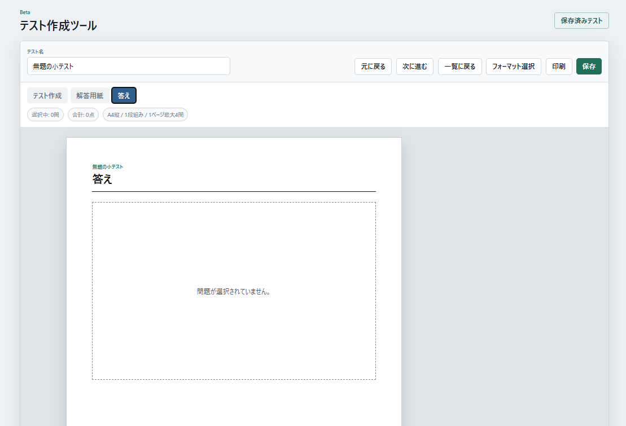
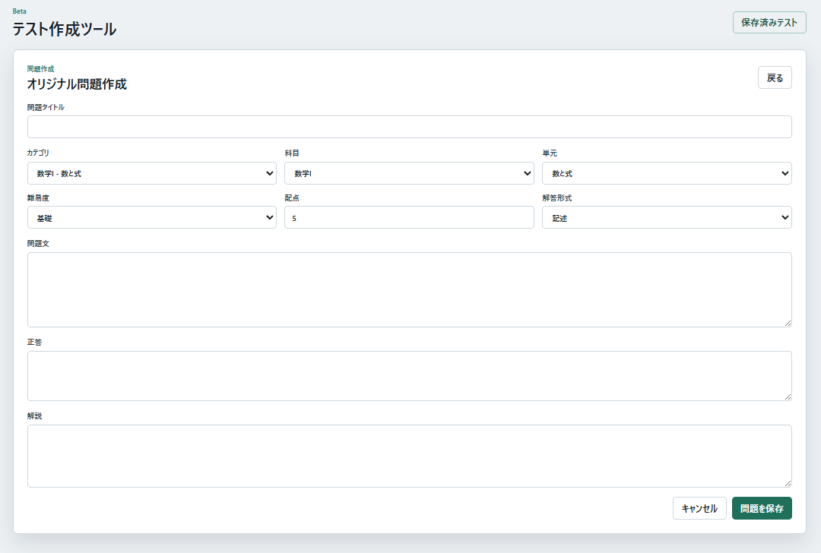
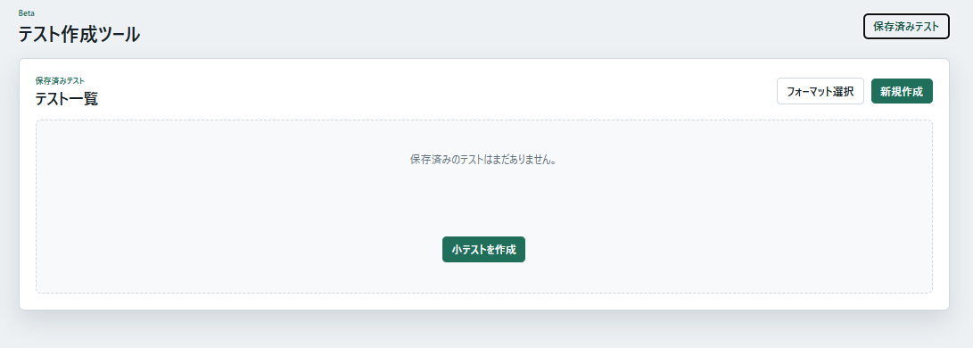

テスト一覧 | 初期画面
テスト作成ツール
仕様マニュアル
オリジナル問題作成
定期テスト
小テスト
テスト一覧
保存済み問題一覧
XXX説明文
XXX説明文
XXX説明文
テスト一覧
テスト作成ツール
仕様マニュアル
オリジナル問題作成
定期テスト
小テスト
作成するテストを選んでください
フォーマット選択
保存済み問題一覧
XXX説明文
XXX説明文
XXX説明文
テスト一覧
保存済みテスト
テスト作成ツール
仕様マニュアル

テスト一覧

フォーマット選択
作成するテストを選んでください

小テスト
定期テスト

XXX説明文
XXX説明文

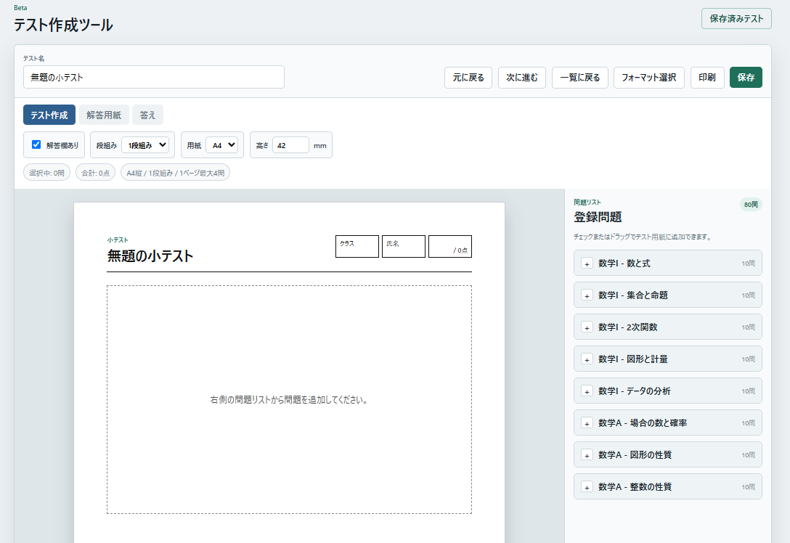
オリジナル問題作成

テスト作成ツール
仕様マニュアル
オリジナル問題作成
定期テスト
小テスト
作成するテストを選んでください
フォーマット選択
保存済み問題一覧
XXX説明文
XXX説明文
XXX説明文
テスト一覧
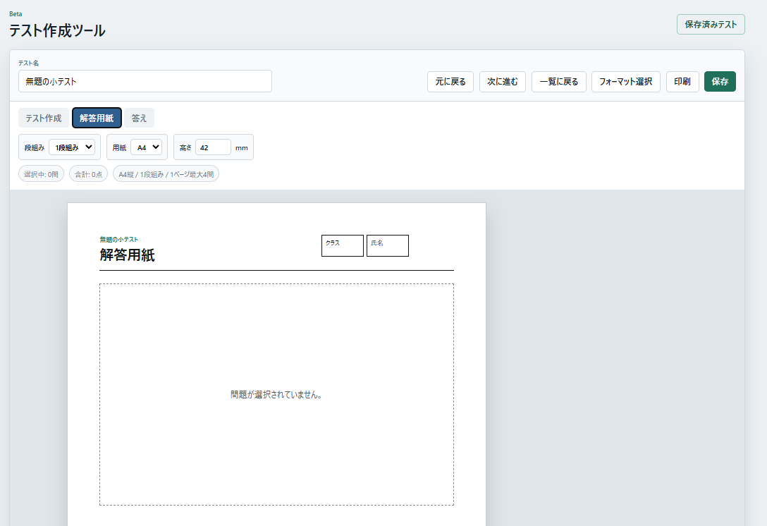
XXX説明文

保存済み問題一覧

テスト作成ツール
仕様マニュアル
オリジナル問題作成
定期テスト
小テスト
作成するテストを選んでください
フォーマット選択
保存済み問題一覧
XXX説明文
XXX説明文
XXX説明文
テスト一覧

